Sheet1
北京探路者户外用品股份有限公司核价单
款式图 | 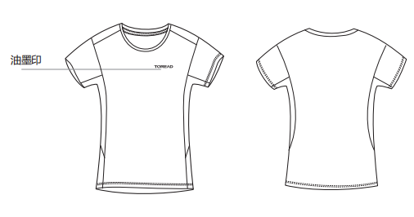 贴上正反面款式图、或者照片 |  |  |  |  | 款式名称： | 男式超轻短袖T恤 |  | 渠道： |  | 开发季： |  | 生产工厂： | 碧莱服饰
 |  |  |  |  |  | 成衣编号： | 69 |  | 品牌： | 探路者 | 开发类型： |  | 生产数量：
 |  |  |  |  |  | 设计师： | 赵志猛 |  | 事业部： |  | 开发工厂： | 碧莱纺织 | 审核日期：
 |  |  |  |  |  | 开发员： |  |  | 系列： |  | 制单日期： | 2023-05-18
 | 物 料 信 息 |  |  |  |  |  |  |  | 采 购 信 息
序号 | 物料类型 | 物料名称 | 物料编号 | 成分 | 应用部位 | 规格1（面料可裁幅宽、辅料型号等） | 规格2（面料克重、辅料长度等） | 单位 | 单耗 | 损耗 | 单价 | 金额(元) | 费用占比 | 供应商
1 | 面料 | coolmax小方格 | BL-218482 | 涤纶100% | 全部 | 162 |  | CM | 0.700 | 100% | 26.0000000 | ¥18.20 | 43.28% | 碧莱服饰
2 | 辅料 | 印花 |  |  |  |  |  |  | 1.000 | 100% | 1.5000000 | ¥1.50 | 3.57% | 碧莱服饰
3 | 辅料 | 后领织带 |  |  |  |  |  |  | 0.250 | 100% | 1.0000000 | ¥0.25 | 0.59% | 碧莱服饰
4 | 拉链 |  |  |  |  |  |  |  |  | 100% | 0.4000000 | ¥0.00 | 0.00%
5 | 吊牌及包装 |  |  |  |  |  |  |  |  | 100% | 0.5000000 | ¥0.00 | 0.00% | 客供
6 | 厂供物料 | 干燥剂/拷贝纸 |  |  |  |  |  |  | 1.000 | 103% | 0.1000000 | ¥0.10 | 0.24% | 碧莱服饰
7 | OEM款式 | LOP价格(直接人工+税金+利润+运费) |  |  |  |  |  |  | 1.000 | 100% | 22.0000000 | ¥22.00 | 52.31% | 碧莱服饰
8 | 最低起订量 | 单款单色1500件 |  |  |  |  |  |  |  |  |  | ¥42.05

 | 行数可自行添加；LOP按照5000-7999件的订单量计算。 运费参考：仓库地点天津、太仓各占一半. 物料类型一列可更改内容。

